Hoja1
Anexo No. 2 FORMULARIO DE PRECIOS Y CANTIDADES

ITEM | DESCRIPCIÓN | CANTIDAD | VALOR UNITARIO | VALOR TOTAL | TIEMPO DE ENTREGA | GARANTIA | FOTOGRAFIA DE REFERENCIA

1 | BOLSAS PLASTICA PARA EMBALAR CADAVERES, DE 2,15 MTS X 1 M, CON CIERRE, COLOR BLANCO, COSTURAS SELLADAS CON CALOR Y COCIDO RESISTENTE PARA EVITAR TRASFERENCIA DE FLUIDOS | 1000
2 | ROLLO DE CINTA ADHESIVA TRANSPARENTE CON LOGO Y ESCUDO DE ARMAS DEL DISTRITO DE MEDELLIN Y LEYENDA DE "EVIDENCIA" (Ancho 5 cm x 50 mts) | 500
3 | KIT DE TESTIGOS MÉTRICOS DE 15cm COLOR BLANCO/NEGRO, DOBLE CARA | 200
4 | KIT DE TESTIGOS MÉTRICOS TIPO "L" de 15cm x 15cm | 200
5 | BOLSAS ROJAS PARA MATERIAL DE RIESGO BIOLOGICO Y PERTENENCIAS de 92 cm de largo x 110 cm de ancho | 2000
6 | CAMILLA RODANTE EN ACERO INOXIDABLE DE 56 CM DE ANCHO X 186 CM DE LARGO X 106 CM DE ALTO. SIN BRAZOS, CON CINTURON DE SEGURIDAD, PATAS PLEGABLES. TODO CON EL FIN DE LEVANTAR CUERPOS SIN VIDA. VER IMÁGENES DE REFERENCIA | 2
7 | KIT DE NUMERADORES PARA EMP Y EF DEL 1 AL 10, EN COLOR AMARILLO, COLOR AMARILLO NÚMEROS IMPRESOS EN NEGRO EN LA PARTE DELANTERA Y TRASERA 5 PULGADAS DE ALTO, 4 PULGADAS DE ANCHO, CON NUMEROS DE 4 PULGADAS DE ALTO, APROVECHANDO AL MAXIMO EL AREA DEL MISMO. USO FORENSE (NO AFECTAN REGISTROS FOTOGRÁFICOS) FABRICADOS EN POLIETILENO DE ALTA DENSIDAD CALIBRE 80 | 100
8 | MALETINES DE LONA RESISTENTE AL AGUA PARA, SISTEMA MOLLE: BOLSAS EN AMBOS LADOS CON CAPACIDAD EXPANDIDA, PUEDE SER FUERA DE LA BOLSA PARA COLGAR OBJETOS, DIMENSIONES APROXIMADAMENTE 36X 29X 15CM (LARGO X ALTO X ANCHO); 14.2 "X11.4" X5.9 ", MÚLTIPLES COMPARTIMENTOS DE ALMACENAMIENTO Y DIVISORES PARA OPTIMIZAR LOS ELEMENTOS DE USO FORENSE. | 24 |  |  |  |  | 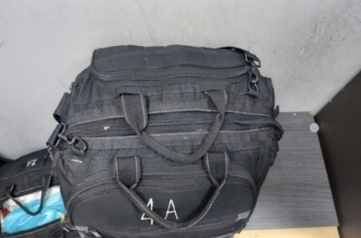
9 | TABLA DE APOYO CON PORTA DOCUMENTOS INTERNO. CON GANCHO DE SUJECIÓN EXTERNO DE TAMAÑO OFICIO, EN MATERIAL POLIPROPILENO. 34 CMS X 24 CMS. LARGO X ANCHO . ESPESOR 2,8 CMS. | 100
10 | UNIDAD EXTERNA DE DVD USB QUEMADORA LECTORA | 22 |  |  |  |  | 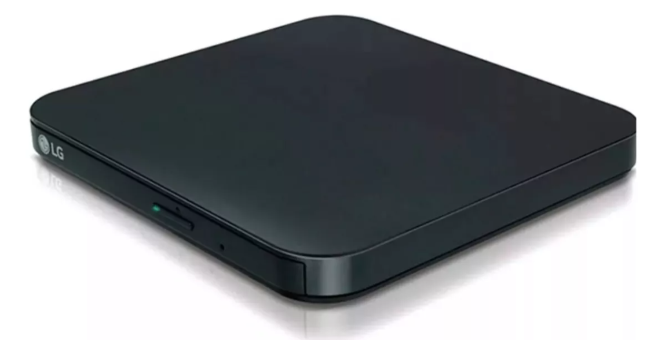
11 | MEDIDOR DE DISTANCIA LASER 100M DISTANCIOMETRO. | 6
12 | CINTA DE SEÑALIZACIÓN PARA CIERRES. ROLLOS POR 500 METROS | 50
13 | MEDIDOR DE TINTE VEHICULAR- OPACIMETRO | 8
14 | BASTON LUMINOSO PARA ADPATAR A MALETIN | 50
15 | SEÑALES DE PUESTO DE CONTROL - VALLA TIPO A TIJERA (ACCIDENTE) | 20
16 | SEÑALES DE PUESTO DE CONTROL - VALLA TIPO A TIJERA (PUESTO DE CONTROL) | 40
17 | SEÑALES DE PUESTO DE CONTROL - VALLA TIPO A TIJERA (CONTROL EMBRIAGUEZ) | 40
18 | MEMORIAS USB 128 GB | 95
19 | CAMARA FOTOGRÀFICA PROFESIONAL CON SU RESPECTIVA MEMORIA DE ALAMACENAMIENTO ( LA FOTO ES SOLO COMO REFERENCIA) SE ANEXAN ESPECIFICACIONES Y COTIZACIÓN. CANON EOS R50 | 4
20 | GOLEANAS (GORRA)CON LOGO DE PERITO ALCALDÌA DE MEDELLÌN | 30
21 | CONO VIAL PVC CON CINTA REFLECTIVA 0.70 MT | 300
22 | GATO HIDRAULICO TIPO ZORRA PARA VEHICULOS LIVIANOS | 2
23 | TORRE PARA AUTO POR DOS UNIDADES | 2
24 | PALANCA DE FUERZA PARA VEHICULO | 4
25 | LLAVE DE CRUCETA PARA VEHICULOS LIVIANOS | 6
26 | CARGADOR ARRANCADOR DE BATERIAS DE 12-24 V CD630 220V | 1
27 | SABANA DESECHABLE PARA CADAVER (blancas) | 500
28 | BIOMBO DE 3 CUERPOS (blanco) | 4
SUBTOTAL
IVA
TOTAL

Nota: Es importante que para el tiempo de entregas se ha indicado plazo máximo hasta el 30 de mayo de 2025, plazo que no podrá ser superado mediante entregas parciales o total.

